第1次
工程款支付证书
工程名称 |  | 平利县2018年交通脱贫攻坚项目10标段 |  |  |  |  | 建设单位 |  | 平利县交通运输局 |  |  |  | ERP编号 |  | 9929 | 档案编号 |  | 2019012
合同金额 |  | 20,129,011.00 |  |  | 中标时间 | 2018.6.27 | 已提供工程资料 |  | 中标通知书、施工合同 |  |  |  | 保存地址 |  | 庐江 | 责任单位 |  | 第七大区陕西省
决算金额 |  |  |  |  | 决算时间 |  | 项目部印章 |  | 有 |  |  |  | 施工人 |  | 李伟乾13991311190 | 区域责任人 | 孙健 | 省办负责人 | 易冬明
序号 | 经营填写 |  |  |  |  | 工程填写 | 经营填写 |  |  | 财务填写 | 经营、工程、质安填写 |  | 区域负责人 |  | 申请部门填写财务核对 |  |  | 本次支付 金额 | 剩余款项
 | 到款情况 |  |  |  |  |  | 暂列金 |  |  | 代缴税金 | 其他扣款 |  | 预留款 |  | 成本票
 | 日期 | 工程款金额 | 周转金金额 | 到款银行 | 到款账户 | 完成进度 | 比例 | 金额 | 备注 | 金额 | 金额 | 备注 | 金额 | 备注 | 供货单位 | 合同额 | 成本票额
 | 前期到款 | 9900000 |  | 中 | 175202745165 |  | 1.00% | 201,291.00 | 合同价2%全部扣除 | 99,030.00 | 500.00 |  |  |  | 前期支付 |  |  | 9,599,179.00
1 | 2019-09-02 |  | 200,000.00 | 徽商银行 | 1020501021000410000
 | 2019-09-02 |  |  | 农行冠县崇文分理处 | 15822101040007500 |  |  |  |  |  |  |  |  |  | 冠县如通市政工程有限公司 |  |  | 200,000.00
2 | 2019-09-26 | 500000 |  | 中 | 175202745165
 | 2019-09-27 |  |  | 建行安康江北支行 | 6217 0041 7000 390 7970 |  |  |  |  |  |  |  |  |  | 杨建军 |  |  | 500,000.00
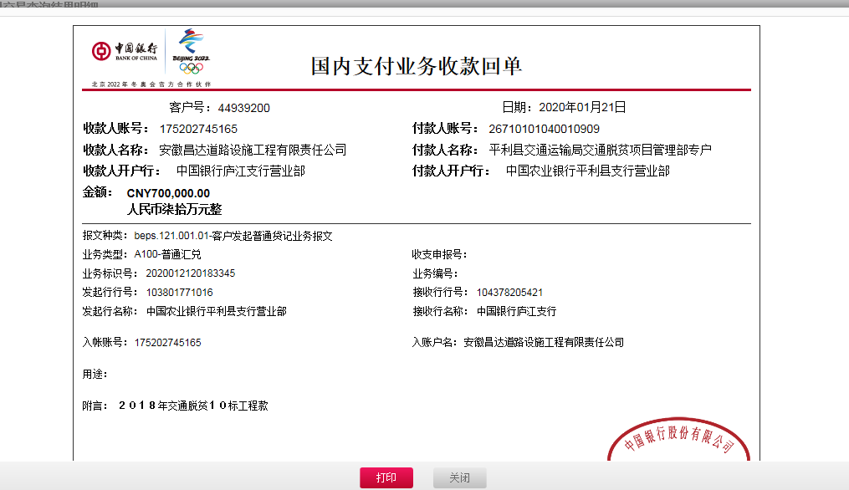
3 | 2019-10-16 |  | 200,000.00 | 徽商银行 | 1020501021000410000
 | 2019-10-16 |  |  | 农行冠县崇文分理处 | 15822101040007500 |  |  |  |  |  |  |  |  |  | 冠县如通市政工程有限公司 |  |  | 200,000.00
4 | 2019-12-03 |  | 200,000.00 | 徽商银行 | 1020501021000410000 |  |  |  |  |  | 100.00 | 手续费
 | 2019-12-03 |  |  | 农行冠县崇文分理处 | 15822101040007500 |  |  |  |  |  |  |  |  |  | 冠县如通市政工程有限公司 |  |  | 200,000.00
5 | 2019-12-04 |  | 90,000.00 | 徽商银行 | 1020501021000410000 |  |  |  |  |  | 50.00 | 手续费
 | 2019-12-04 |  |  | 农行冠县崇文分理处 | 15822101040007500 |  |  |  |  |  |  |  |  |  | 冠县如通市政工程有限公司 |  |  | 90,000.00
6 | 2020-01-15 |  | 60,000.00 | 徽商银行 | 1020501021000410000 |  |  |  |  |  | 50.00 | 手续费
 | 2020-01-15 |  |  | 农行冠县崇文分理处 | 1582 2101 0400 07561 |  |  |  |  |  |  |  |  |  | 冠县如通市政工程有限公司 |  |  | 60,000.00
7 | 2020-01-21 | 700000 |  | 中 | 175202745165 |  |  |  |  | 61,430.00
 | 2020-01-21 |  | -638,270.00 | 招商银行西安分行未央路支行 | 6225 8812 9608 4568 |  |  |  |  |  | 100.00 | 手续费 |  |  | 刘秋虹

合计 |  | 11100000 | 111730.00 |  |  |  |  | 201,291.00 |  | 160,460.00 | 800.00 |  | 0.00 |  |  |  |  | 10,849,179.00 | 0.00
本次结算 支付明细 |  | 应支付金额 |  |  | 638,270.00 |  |  |  |  |  | 本次支付金额 |  |  | 小写 | 638,270.00
 |  | 已支付金额 |  |  | 0.00 |  |  |  |  |  |  |  |  | 大写 | 陆拾叁万捌仟贰佰柒拾元整

第2次
工程款支付证书
工程名称 |  | 平利县2018年交通脱贫攻坚项目10标段 |  |  |  |  | 建设单位 |  | 平利县交通运输局 |  |  |  | ERP编号 |  | 9929 | 档案编号 |  | 2019012
合同金额 |  | 20,129,011.00 |  |  | 中标时间 | 2018.6.27 | 已提供工程资料 |  | 中标通知书、施工合同 |  |  |  | 保存地址 |  | 庐江 | 责任单位 |  | 第七大区陕西省
决算金额 |  |  |  |  | 决算时间 |  | 项目部印章 |  | 有 |  |  |  | 施工人 |  | 李伟乾13991311190 | 区域责任人 | 孙健 | 省办负责人 | 易冬明
序号 | 经营填写 |  |  |  |  | 工程填写 | 经营填写 |  |  | 财务填写 | 经营、工程、质安填写 |  | 区域负责人 |  | 申请部门填写财务核对 |  |  | 本次支付 金额 | 剩余款项
 | 到款情况 |  |  |  |  |  | 暂列金 |  |  | 代缴税金 | 其他扣款 |  | 预留款 |  | 成本票
 | 日期 | 工程款金额 | 周转金金额 | 到款银行 | 到款账户 | 完成进度 | 比例 | 金额 | 备注 | 金额 | 金额 | 备注 | 金额 | 备注 | 供货单位 | 合同额 | 成本票额
 | 前期到款 | 9900000 |  | 中 | 175202745165 |  | 1.00% | 201,291.00 | 合同价2%全部扣除 | 99,030.00 | 500.00 |  |  |  | 前期支付 |  |  | 9,599,179.00
1 | 2019-09-02 |  | 200,000.00 | 徽商银行 | 1020501021000410000
 | 2019-09-02 |  |  | 农行冠县崇文分理处 | 15822101040007500 |  |  |  |  |  |  |  |  |  | 冠县如通市政工程有限公司 |  |  | 200,000.00
2 | 2019-09-26 | 500000 |  | 中 | 175202745165
 | 2019-09-27 |  |  | 建行安康江北支行 | 6217 0041 7000 390 7970 |  |  |  |  |  |  |  |  |  | 杨建军 |  |  | 500,000.00
3 | 2019-10-16 |  | 200,000.00 | 徽商银行 | 1020501021000410000
 | 2019-10-16 |  |  | 农行冠县崇文分理处 | 15822101040007500 |  |  |  |  |  |  |  |  |  | 冠县如通市政工程有限公司 |  |  | 200,000.00
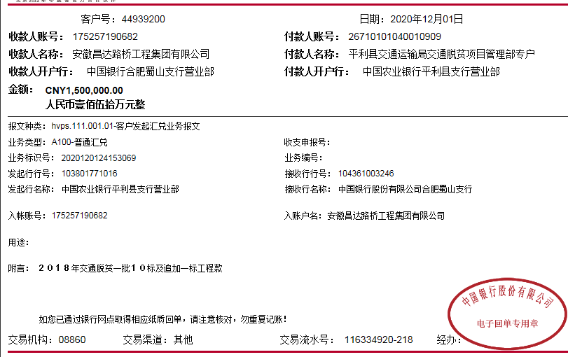
4 | 2019-12-03 |  | 200,000.00 | 徽商银行 | 1020501021000410000 |  |  |  |  |  | 100.00 | 手续费
 | 2019-12-03 |  |  | 农行冠县崇文分理处 | 15822101040007500 |  |  |  |  |  |  |  |  |  | 冠县如通市政工程有限公司 |  |  | 200,000.00
5 | 2019-12-04 |  | 90,000.00 | 徽商银行 | 1020501021000410000 |  |  |  |  |  | 50.00 | 手续费
 | 2019-12-04 |  |  | 农行冠县崇文分理处 | 15822101040007500 |  |  |  |  |  |  |  |  |  | 冠县如通市政工程有限公司 |  |  | 90,000.00
6 | 2020-01-15 |  | 60,000.00 | 徽商银行 | 1020501021000410000 |  |  |  |  |  | 50.00 | 手续费
 | 2020-01-15 |  |  | 农行冠县崇文分理处 | 1582 2101 0400 07561 |  |  |  |  |  |  |  |  |  | 冠县如通市政工程有限公司 |  |  | 60,000.00
7 | 2020-01-21 | 700000 |  | 中 | 175202745165 |  |  |  |  | 61,430.00
 | 2020-01-21 |  | -638,270.00 | 招商银行西安分行未央路支行 | 6225 8812 9608 4568 |  |  |  |  |  | 100.00 | 手续费 |  |  | 刘秋虹
8 | 2020-12-01 | 1000000 |  | 中 | 175202745165 |  |  |  |  |  | 1,000.00 | 2次外经证费用
 | 2020-12-02 |  |  | 建行安康江北支行 | 6217 0041 7000 390 7970 |  |  |  |  |  | 100.00 | 手续费 |  |  | 杨建军（砂石料） |  |  | 998,900.00

合计 |  | 12100000 | 111730.00 |  |  |  |  | 201,291.00 |  | 160,460.00 | 1,900.00 |  | 0.00 |  |  |  |  | 11,848,079.00 | 0.00
本次结算 支付明细 |  | 应支付金额 |  |  | 998,900.00 |  |  |  |  |  | 本次支付金额 |  |  | 小写 | 998,900.00
 |  | 已支付金额 |  |  | 0.00 |  |  |  |  |  |  |  |  | 大写 | 玖拾玖万捌仟玖佰元整

第3次
工程款支付证书
工程名称 |  | 平利县2018年交通脱贫攻坚项目10标段 |  |  |  |  | 建设单位 |  | 平利县交通运输局 |  |  |  | ERP编号 |  | 9929 | 档案编号 |  | 2019012
合同金额 |  | 20,129,011.00 |  |  | 中标时间 | 2018.6.27 | 已提供工程资料 |  | 中标书、施工合同、审计表、内部承包协议、不领章承诺书 |  |  |  | 保存地址 |  | 庐江 | 责任单位 |  | 第七大区陕西省
决算金额 |  | 19,386,417.00 |  |  | 决算时间 |  | 项目部印章 |  | 无 |  |  |  | 施工人 |  | 李伟乾13991311190 | 区域责任人 | 孙健 | 省办负责人 | 易冬明
序号 | 经营填写 |  |  |  |  | 工程填写 | 经营填写 |  |  | 财务填写 | 经营、工程、质安填写 |  | 区域负责人 |  | 申请部门填写财务核对 |  |  | 本次支付 金额 | 剩余款项
 | 到款情况 |  |  |  |  |  | 暂列金 |  |  | 代缴税金 | 其他扣款 |  | 预留款 |  | 成本票
 | 日期 | 工程款金额 | 周转金金额 | 到款银行 | 到款账户 | 完成进度 | 比例 | 金额 | 备注 | 金额 | 金额 | 备注 | 金额 | 备注 | 供货单位 | 合同额 | 成本票额
 | 前期到款 | 9900000 |  | 中 | 175202745165 |  | 1.00% | 201,291.00 | 合同价1%全部扣除 | 99,030.00 | 500.00 |  |  |  | 前期支付 |  |  | 9,599,179.00
1 | 2019-09-02 |  | 200,000.00 | 徽商银行 | 1020501021000410000
 | 2019-09-02 |  |  | 农行冠县崇文分理处 | 15822101040007500
2 | 2020-08-13 |  | 300,000.00 | 徽商银行 | 1020501021000410000 |  |  |  |  |  |  |  |  |  | 冠县如通市政工程有限公司 |  |  | 300,000.00
 |  |  |  | 农行冠县崇文分理处 | 15822101040007500
3 | 2020-08-26 |  | 300,000.00 | 徽商银行 | 1020501021000410000 |  |  |  |  |  |  |  |  |  | 冠县如通市政工程有限公司 |  |  | 300,000.00
 |  |  |  | 农行冠县崇文分理处 | 15822101040007500
4 | 2020-09-03 |  | 200,000.00 | 徽商银行 | 1020501021000410000 |  |  |  |  |  |  |  |  |  | 冠县如通市政工程有限公司 |  |  | 200,000.00
 |  |  |  | 农行冠县崇文分理处 | 15822101040007500
5 | 2019-09-26 | 500000 |  | 中 | 175202745165 |  |  |  |  |  |  |  |  |  | 冠县如通市政工程有限公司 |  |  | 200,000.00
 | 2019-09-27 |  |  | 建行安康江北支行 | 6217 0041 7000 390 7970 |  |  |  |  |  |  |  |  |  | 杨建军 |  |  | 500,000.00
6 | 2019-10-16 |  | 200,000.00 | 徽商银行 | 1020501021000410000
 | 2019-10-16 |  |  | 农行冠县崇文分理处 | 15822101040007500 |  |  |  |  |  |  |  |  |  | 冠县如通市政工程有限公司 |  |  | 200,000.00
7 | 2019-12-03 |  | 200,000.00 | 徽商银行 | 1020501021000410000 |  |  |  |  |  | 100.00 | 手续费
 | 2019-12-03 |  |  | 农行冠县崇文分理处 | 15822101040007500 |  |  |  |  |  |  |  |  |  | 冠县如通市政工程有限公司 |  |  | 200,000.00
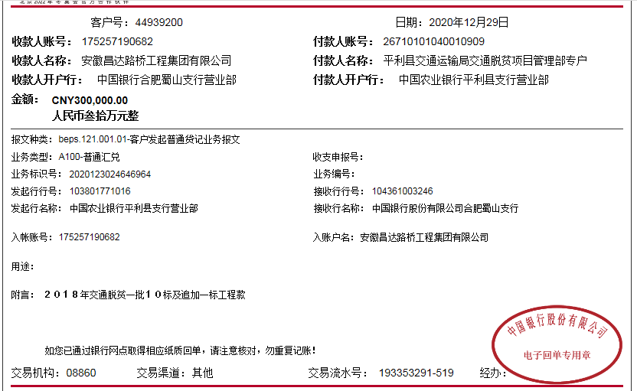
8 | 2019-12-04 |  | 90,000.00 | 徽商银行 | 1020501021000410000 |  |  |  |  |  | 50.00 | 手续费
 | 2019-12-04 |  |  | 农行冠县崇文分理处 | 15822101040007500 |  |  |  |  |  |  |  |  |  | 冠县如通市政工程有限公司 |  |  | 90,000.00
9 | 2020-01-15 |  | 60,000.00 | 徽商银行 | 1020501021000410000 |  |  |  |  |  | 50.00 | 手续费
 | 2020-01-15 |  |  | 农行冠县崇文分理处 | 1582 2101 0400 07561 |  |  |  |  |  |  |  |  |  | 冠县如通市政工程有限公司 |  |  | 60,000.00
10 | 2020-01-21 | 700000 |  | 中 | 175202745165 |  |  |  |  | 61,430.00
 | 2020-01-21 |  | -638,270.00 | 招商银行西安分行未央路支行 | 6225 8812 9608 4568 |  |  |  |  |  | 100.00 | 手续费 |  |  | 刘秋虹
11 | 2020-12-01 | 1000000 |  | 中 | 175202745165 |  |  |  |  |  | 1,500.00 | 3次外经证费用
 | 2020-12-02 |  |  | 建行安康江北支行 | 6217 0041 7000 390 7970 |  |  |  |  |  | 100.00 | 手续费 |  |  | 杨建军（砂石料） |  |  | 998,900.00
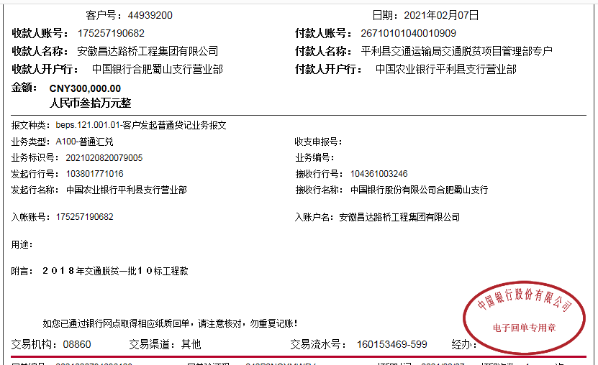
12 | 2020-12-30 | 300000 |  | 中 | 175202745165 |  |  |  |  | -52,428.00
 | 2021-01-12 |  |  | 农行冠县崇文分理处 | 1582 2101 0400 07561 |  |  |  |  |  | 50.00 | 手续费 |  |  | 冠县如通市政工程有限公司（护栏款） |  |  | 8,653.00
 | 2021-02-07 | 300000 |  | 中 | 175202745165
13 | 2021-02-08 |  | -127,569.00 | 招商银行西安分行未央路支行 | 6225 8812 9608 4568 |  |  |  |  |  | 100.00 | 手续费 |  |  | 刘秋虹(退投资款）
 |  |  |  | 建行安康江北支行 | 6217 0041 7000 390 7970 |  |  |  |  |  | 100.00 |  |  |  | 杨建军（砂石料） |  |  | 163,528.00
 |  |  | -51,878.00 | 招商银行西安分行未央路支行 | 6225 8812 9608 4568 |  |  |  |  |  | 50.00 | 手续费 |  |  | 刘秋虹(退投资款）
 | 2021-02-08 |  |  | 建行西安长缨东路支行 | 6236 6842 2001 2019 270 |  |  |  |  |  | 150.00 | 手续费，合作人交50到王光如卡 |  |  | 李伟乾（零星费用） |  |  | 22,526.60
 |  |  | -277,373.40 | 刘秋虹-招商银行西安分行未央路支行 | 6225 8812 9608 4568 |  |  |  |  |  | -50.00

合计 |  | 12700000 | 454909.60 |  |  |  |  | 201,291.00 |  | 108,032.00 | 2,800.00 |  | 0.00 |  |  |  |  | 12,842,786.60 | 0.00
本次结算 支付明细 |  | 应支付金额 |  |  | 299,900.00 |  |  |  |  |  | 本次支付金额 |  |  | 小写 | 299,900.00
 |  | 已支付金额 |  |  | 0.00 |  |  |  |  |  |  |  |  | 大写 | 贰拾玖万玖仟玖佰元整

